Sheet1
 |  | BẢNG SO SÁNH MÁY HẤP TIỆT TRÙNG NHIỆT ĐỘ CAO

STT | STT | Nội dung | Model 1 | Model 2 | Đánh giá | Diễn giải
 |  |  | Máy hấp tiệt trùng nhiệt độ cao 2 cửa, 588L Model: AMSCO 600 MEDIUM (Ký mã hiệu: 1251V-1) Hãng sản xuất: STERIS Mexico, S. de R.L. de C.V. Xuất xứ: MEXICO (Bắc Mỹ) | Máy hấp tiệt trùng nhiệt độ cao 2 cửa, 609L Model: GSS67H (Code GSS67H13) Hãng sản xuất: Getinge IC Production Poland Sp.z o.o Xuất xứ: Ba Lan
 | 1 | Kích thước máy (RxCXS) | 1000 x 2263 x 1643 mm | 1250 x 1980 x 1650 mm | STERIS ưu việt hơn | Máy STERIS nhỏ gọn hơn, ít tốn diện tích đặt máy hơn, thế hệ mới Hiện đại nhất thế giới. -> Giúp tiết kiệm không gian lắp đặt ,không gian đó có thể sử dụng cho nhiều mục đích: tăng số lượng đặt máy được nhiều hơn, giảm diện tích CSSD đi, tăng diện tích phòng mổ, hoặc thêm được không gian cho phòng đệm/ kho vô khuẩn/ khu đóng gói.
 |  | Chứng nhận | FDA | CE
 | 2 | Khả năng tiết kiệm không gian lắp đặt | 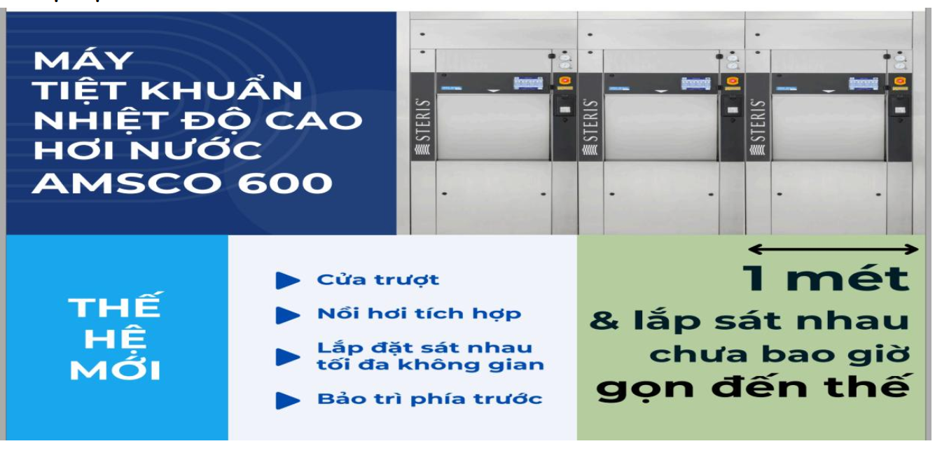 Kích thước chiều ngang máy chỉ 1000 mm, có khả năng lắp các máy sát nhau mà không cần khoảng cách. | 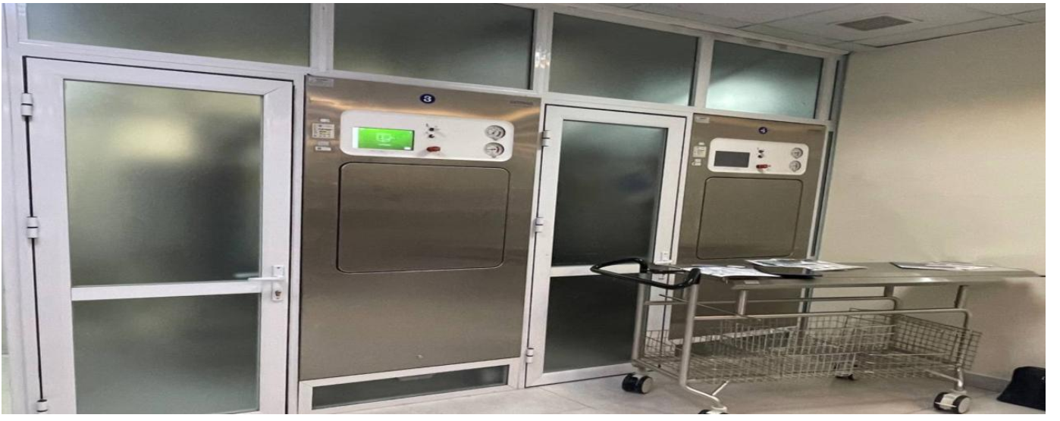 Kích thước chiều ngang 1250mm, ngoài ra cần có khoảng cách giữa các máy để service khoảng 60 cm mỗi bên, không thể lắp các máy sát nhau
 | 3 | Vị trí truy cập để thực hiện bảo trì | Phía trước | Bên hông | STERIS ưu việt hơn | - Việc thực hiện bảo trì từ phía trước giúp tối ưu thao tác vận hành và bảo dưỡng, đặc biệt trong các hệ thống máy đặt sát tường hoặc trong không gian hẹp; - Dễ tiếp cận và thao tác hơn: Không cần di chuyển máy hoặc tháo lắp nhiều bộ phận xung quanh, kỹ thuật viên chỉ cần đứng phía trước để kiểm tra, sửa chữa; - Việc kiểm tra, thay thế linh kiện nhanh hơn giúp giảm thời gian dừng máy, tăng hiệu suất sử dụng của máy.
 | 4 | Dung tích buồng | 588L | 609L | STERIS ưu việt hơn | Mặc dù dung tích tổng của buồng hấp STERIS nhỏ hơn 21L so với buồng hấp của Getinge, nhưng dung tích hiệu dụng lại lớn hơn đến 63L. Giúp công suất xử lý dụng cụ được cao hơn trong 1 mẻ, giúp giảm số lần chạy máy, tiết kiệm thời gian và nhân lực, tiêu hao điện, nước, hơi ít hơn. -> Hiệu quả kinh tế cao hơn.
 | 5 | Công suất tối đa cho 1 lần hấp | 8 STU | 8 STU | Tương đương
 | 6 | Kích thước buồng (W x H x D) | Kích thước tổng và kích thước sử dụng thực tế: 675 x 675x 1290 mm | Kích thước tổng: 660 x 700 x 1300 mm; Kích thước buồng sử dụng thực tế: 660x611x1300 mm | STERIS ưu việt hơn
 | 7 | Dung tích thực tế của buồng hấp | 588L | ~ 525L | STERIS ưu việt hơn
 | 8 | Thời gian bảo hành | Buồng hấp được bảo hành tới 15 năm | Buồng hấp chỉ được bảo hành khoảng 12- 24 tháng | STERIS ưu việt hơn | Tuổi thọ các linh phụ kiện của máy dài hơn, giúp tiết kiệm chi phí sửa chữa thay mới và an toàn hơn trong quá trình sử dụng. -> Hiệu quả kinh tế cao hơn.
 | 9 | Gioăng cửa | Có gioăng cửa chất liệu bền, hoạt động bằng hơi nước mà không cần chất bôi trơn, tuổi thọ tới 2 năm | Gioăng cửa làm bằng Silicon, tuổi thọ chỉ khoảng 3-6 tháng | STERIS ưu việt hơn
 | 10 | Bơm chân không | Bơm chân không vòng nước 2 cấp hiệu suất cao | Bơm chân không vòng nước 2 cấp hiệu suất cao | Tương đương | Giúp máy hoạt động hiệu quả hơn, sấy khô tốt hơn, tiêu thụ ít nước hơn
 | 11 | Tiêu chuẩn an toàn hơi | Đạt chứng nhận ASME Code, Section VIII, Division 1- Tiêu chuẩn an toàn nồi hơi của Hiệp Hội Kỹ Sư Cơ Khí Hoa Kỳ | Đạt chứng nhận: PED 2014/68/EU- tiêu chuẩn an toàn nồi hơi và thiết bị áp lực của các nước Châu Âu (Đức/ Ba Lan) | STERIS ưu việt hơn | ASME đưa ra công thức tính toán cụ thể, rõ ràng (chiều dày, ứng suất, mối hàn…) để đánh giá chất lượng của máy, ASME dùng hệ số an toàn tương đối lớn; trong khi PED Chỉ đưa ra “yêu cầu thiết yếu”. Nên biên độ an toàn do ASME cấp cao hơn so với PED. -> Máy STERIS có độ an toàn hơi cao hơn, đảm bảo điều kiện phòng chống cháy nổ nồi hơi tốt hơn.
 | 12 | Độ ồn | Độ ồn: 64 dB | Độ ồn: 70-80 dB | STERIS ưu việt hơn | - Độ ồn thấp giúp môi trường làm việc yên tĩnh hơn, bảo vệ sức khỏe người vận hành, nâng cao hiệu quả làm việc; - Máy chạy êm hơn, ít bị rung, tăng tuổi thọ linh kiện, tăng độ bền máy.
 | 13 | Chương trình tiệt trùng | Máy có sẵn 6 chương trình tiệt trùng tiêu chuẩn và 3 chương trình kiểm tra; 23 chương trình có thể cấu hình | Máy có sẵn 4 chương trình tiệt trùng tiêu chuẩn và 2 chương trình kiểm tra, tiêu chuẩn có 2 chương trình tùy chỉnh, tùy chọn thêm 6 chương trình mở rộng. | STERIS ưu việt hơn | - Nhiều chu trình hơn giúp người dùng dễ dàng chọn được nhiều chu trình phù hợp với nhiều loại vật liệu khác nhau, tăng khả năng linh hoạt và tối ưu hiệu quả vận hành.

